상품제안서
카카오프렌즈 골프75 투게더 이중방풍 장우산 | 상품코드: F23560

 |  |  |  |  |  |  | 02-412-0044 | www.easy1.co.kr
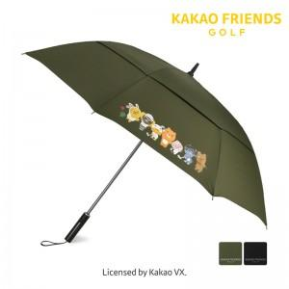

【상세/제작정보】

【인쇄/포장옵션】 | 실크 / 포장불가능

【공급단가】 | 수량 | 100~ | 300~ | 500~ | 1,000~ | 3,000~
*VAT별도 | 단가 | 35,100원 | 33,800원 | 32,500원 | 31,200원 | 30,420원

【상품 URL】 | http://www.easy1.co.kr/src/goods_detail.php?gdno=23560

